M107
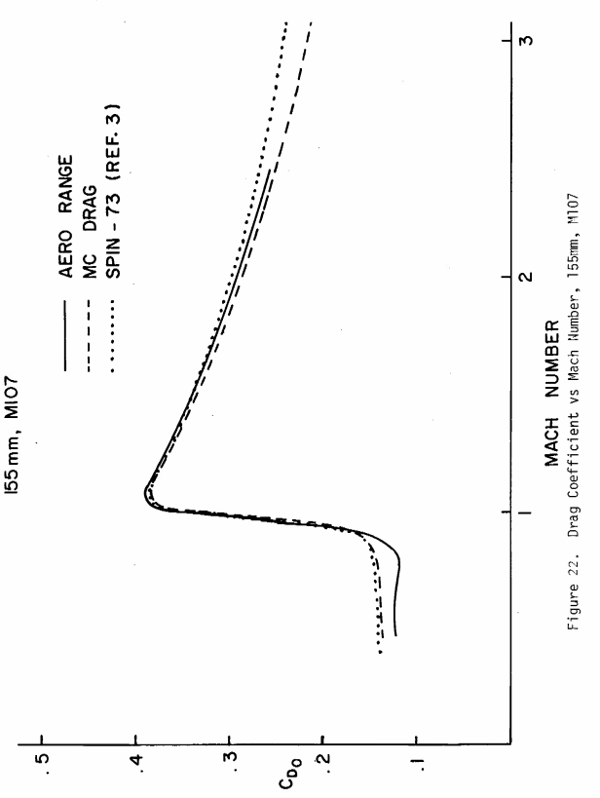
М |  | 0.300 | 0.500 | 0.600 | 0.700 | 0.800 | 0.900 | 1.000 | 1.100 | 1.200 | 1.300 | 1.500 | 1.750 | 2.000 | 2.500 | 3.000 | 4.000 | 5.000
Cx 1943 |  |  | 0.157 | 0.157 | 0.157 | 0.159363208 | 0.183201896 | 0.325593 | 0.37804561 | 0.384017968 | 0.379361432 | 0.3612 | 0.3370659375 | 0.3166 | 0.2879 | 0.2700 | 0.2600 | 0.2600
ix | 0.93 |  | 0.14601 | 0.14601 | 0.14601 | 0.14820778344 | 0.17037776328 | 0.30280149 | 0.3515824173 | 0.35713671024 | 0.35280613176 | 0.335929485 | 0.31347132188 | 0.29447334 | 0.26778780375 | 0.25107024 | 0.2418 | 0.2418
Cx 1958 |  |  | 0.30593975 | 0.308502312 | 0.316548526 | 0.333895784 | 0.371907103 | 0.544949 | 0.616465894 | 0.61950224 | 0.605519845 | 0.5579 | 0.5137640175 | 0.4776 | 0.4165 | 0.3686 | 0.3023 | 0.2604
ix | 0.6 |  | 0.18356385 | 0.1851013872 | 0.1899291156 | 0.2003374704 | 0.2231442618 | 0.3269694 | 0.3698795364 | 0.371701344 | 0.363311907 | 0.334744575 | 0.3082584105 | 0.2865504 | 0.2498715 | 0.22116 | 0.1814034 | 0.1562538

M549
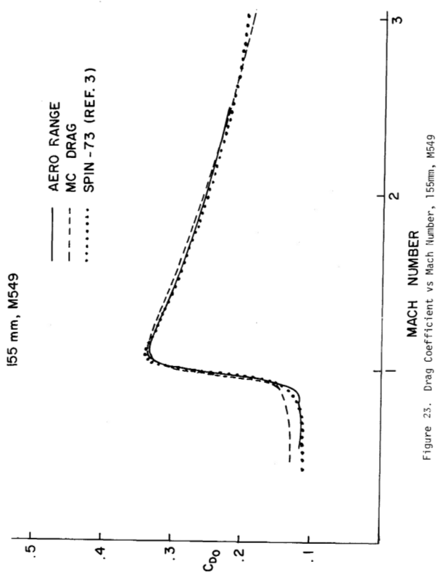
М |  | 0.300 | 0.500 | 0.600 | 0.700 | 0.800 | 0.900 | 1.000 | 1.100 | 1.200 | 1.300 | 1.500 | 1.750 | 2.000 | 2.500 | 3.000 | 4.000 | 5.000
Cx 1943 |  |  | 0.157 | 0.157 | 0.157 | 0.159363208 | 0.183201896 | 0.325593 | 0.37804561 | 0.384017968 | 0.379361432 | 0.3612 | 0.3370659375 | 0.3166 | 0.2879 | 0.2700 | 0.2600 | 0.2600
ix | 0.82 |  | 0.12874 | 0.12874 | 0.12874 | 0.13067783056 | 0.15022555472 | 0.26698626 | 0.3099974002 | 0.31489473376 | 0.31107637424 | 0.29619589 | 0.27639406875 | 0.25964316 | 0.2361139775 | 0.22137376 | 0.2132 | 0.2132
Cx 1958 |  |  | 0.30593975 | 0.308502312 | 0.316548526 | 0.333895784 | 0.371907103 | 0.544949 | 0.616465894 | 0.61950224 | 0.605519845 | 0.5579 | 0.5137640175 | 0.4776 | 0.4165 | 0.3686 | 0.3023 | 0.2604
ix | 0.53 |  | 0.1621480675 | 0.16350622536 | 0.16777071878 | 0.17696476552 | 0.19711076459 | 0.28882297 | 0.32672692382 | 0.3283361872 | 0.32092551785 | 0.29569104125 | 0.27229492927 | 0.25311952 | 0.220719825 | 0.195358 | 0.16023967 | 0.13802419

M483
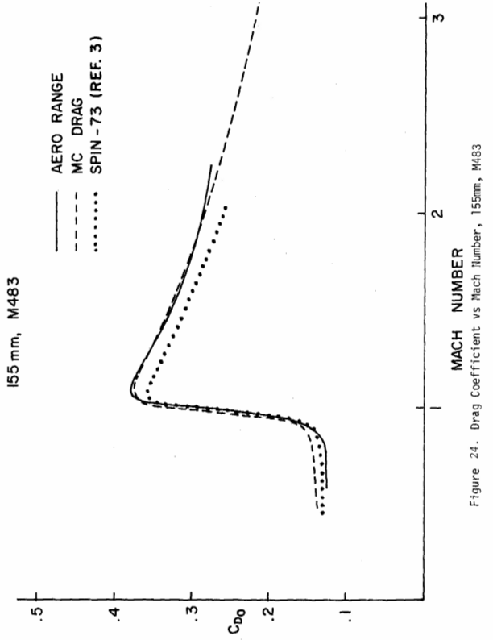
М |  | 0.300 | 0.500 | 0.600 | 0.700 | 0.800 | 0.900 | 1.000 | 1.100 | 1.200 | 1.300 | 1.500 | 1.750 | 2.000 | 2.500 | 3.000 | 4.000 | 5.000
Cx 1943 |  |  | 0.157 | 0.157 | 0.157 | 0.159363208 | 0.183201896 | 0.325593 | 0.37804561 | 0.384017968 | 0.379361432 | 0.3612 | 0.3370659375 | 0.3166 | 0.2879 | 0.2700 | 0.2600 | 0.2600
ix | 0.91 |  | 0.14287 | 0.14287 | 0.14287 | 0.14502051928 | 0.16671372536 | 0.29628963 | 0.3440215051 | 0.34945635088 | 0.34521890312 | 0.328705195 | 0.30673000313 | 0.28814058 | 0.26202892625 | 0.24567088 | 0.2366 | 0.2366
Cx 1958 |  |  | 0.30593975 | 0.308502312 | 0.316548526 | 0.333895784 | 0.371907103 | 0.544949 | 0.616465894 | 0.61950224 | 0.605519845 | 0.5579 | 0.5137640175 | 0.4776 | 0.4165 | 0.3686 | 0.3023 | 0.2604
ix | 0.6 |  | 0.18356385 | 0.1851013872 | 0.1899291156 | 0.2003374704 | 0.2231442618 | 0.3269694 | 0.3698795364 | 0.371701344 | 0.363311907 | 0.334744575 | 0.3082584105 | 0.2865504 | 0.2498715 | 0.22116 | 0.1814034 | 0.1562538

